Grafy
Senát Parlamentu ČR - podíl žen z celkového počtu zvolených senátorů
1996* | 11.1
1998 | 11.1
2000 | 14.8
2002 | 11.1
2004 | 11.1
2006 | 22.2
2008 | 18.5
2010 | 14.8
2012 | 18.5
2014 | 18.5
2016 | 22.2
2018 | 7.4
2020 | 14.8
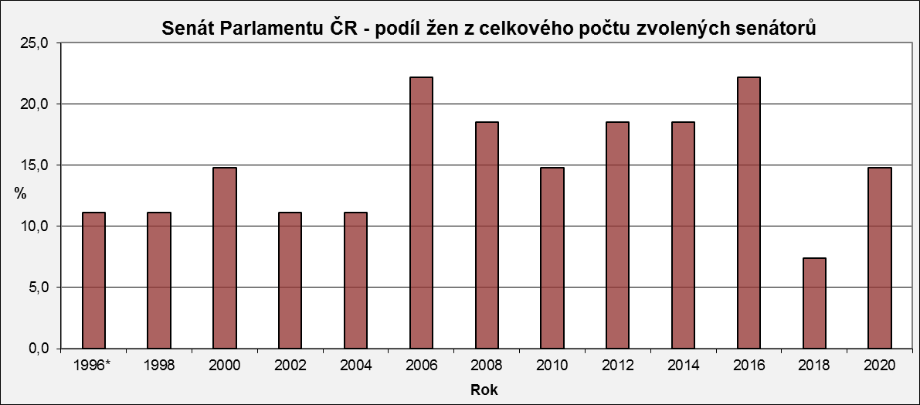

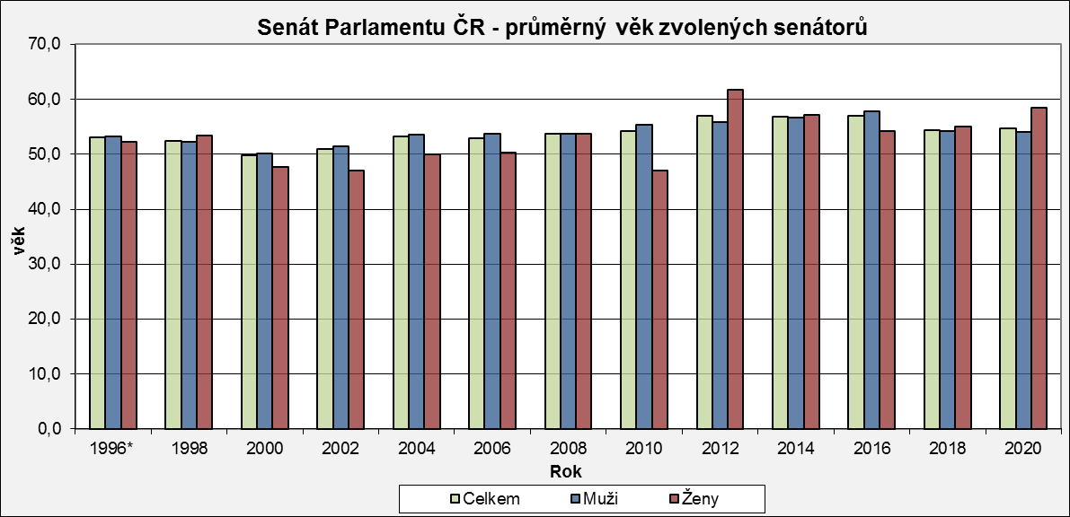
Senát Parlamentu ČR - průměrný věk zvolených senátorů
 | Celkem | Muži | Ženy
1996* | 53.1 | 53.2 | 52.2
1998 | 52.4 | 52.3 | 53.3
2000 | 49.7 | 50.1 | 47.8
2002 | 50.9 | 51.4 | 47.0
2004 | 53.2 | 53.6 | 50.0
2006 | 52.9 | 53.7 | 50.3
2008 | 53.7 | 53.7 | 53.8
2010 | 54.2 | 55.4 | 47.0
2012 | 57.0 | 55.9 | 61.8
2014 | 56.8 | 56.7 | 57.2
2016 | 57.0 | 57.8 | 54.3
2018 | 54.4 | 54.3 | 55.0
2020 | 54.7 | 54.0 | 58.5

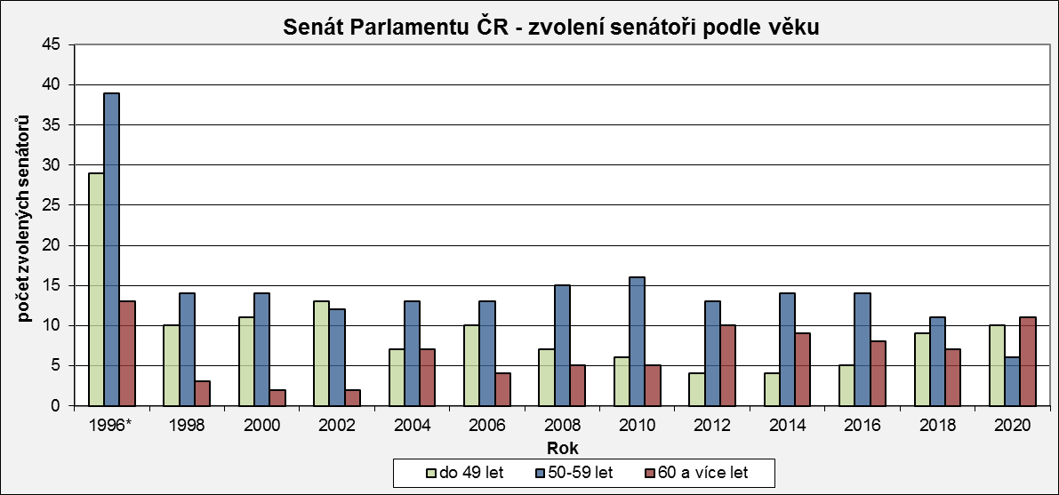
Senát Parlamentu ČR - zvolení senátoři podle věku
 | do 49 let | 50-59 let | 60 a více let
1996* | 29 | 39 | 13
1998 | 10 | 14 | 3
2000 | 11 | 14 | 2
2002 | 13 | 12 | 2
2004 | 7 | 13 | 7
2006 | 10 | 13 | 4
2008 | 7 | 15 | 5
2010 | 6 | 16 | 5
2012 | 4 | 13 | 10
2014 | 4 | 14 | 9
2016 | 5 | 14 | 8
2018 | 9 | 11 | 7
2020 | 10 | 6 | 11

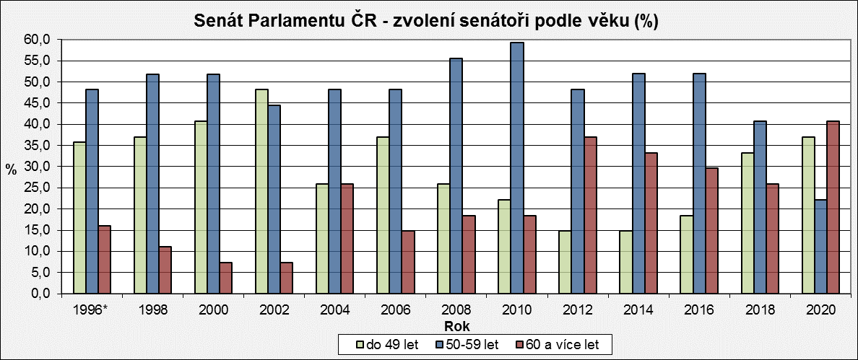
Senát Parlamentu ČR - zvolení senátoři podle věku (%)
 | do 49 let | 50-59 let | 60 a více let
1996* | 35.8 | 48.2 | 16.0
1998 | 37.0 | 51.9 | 11.1
2000 | 40.7 | 51.9 | 7.4
2002 | 48.2 | 44.4 | 7.4
2004 | 25.9 | 48.2 | 25.9
2006 | 37.0 | 48.2 | 14.8
2008 | 25.9 | 55.6 | 18.5
2010 | 22.2 | 59.3 | 18.5
2012 | 14.8 | 48.2 | 37.0
2014 | 14.8 | 51.9 | 33.3
2016 | 18.5 | 51.9 | 29.6
2018 | 33.3 | 40.7 | 25.9
2020 | 37.0 | 22.2 | 40.7

* v roce 1996 se konaly volby ve všech senátních obvodech (81)

